产品与技术架构
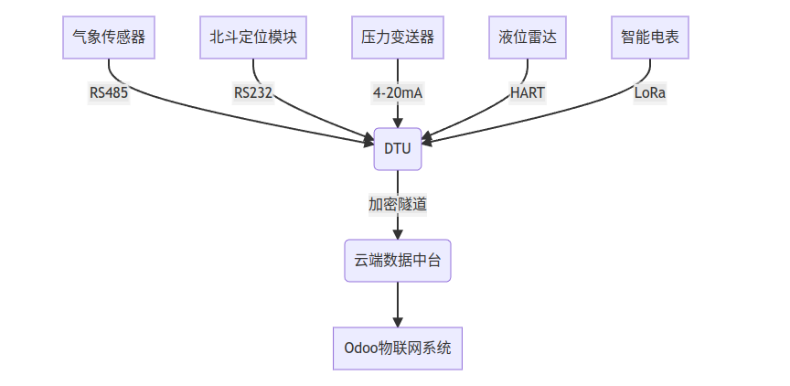
Table1: 系统架构设计
No. | 板块 | 模块 | 功能点 | 说明 | 数据采集与传输
1 | 数据采集层 | DTU设备网关 | 支持4G/5G/Lora-IoT/北斗多模通信（双通道通信冗余设计） 支持Modbus/OPC UA/MQTT多种协议 -40℃~85℃宽温域工作 IP68防护等级 内置UPS电源模块（太阳能+锂电池双供电） | 实时采集： 压力（压力变送器）： 流量： 液位(液位计)：雷达式非接触测量，量程0-20m，误差±2mm,支持HART协议 GPS位置： 气象（气象传感器）：采集温湿度、风速、大气压，精度±0.5℃、IP67防护等级 智能电表：监测三相电压、电流、功率因数，日用电量统计,精度1.0级，Modbus-RTU协议 实时采集设备振动、温度、压力等数据， 边缘计算预处理，降低云端负载。 | 采集频率：关键参数（压力、液位）每秒1次，气象数据每分钟1次，电量数据每15分钟汇总。 边缘计算：DTU本地预判异常（如压力骤升10%），立即触发报警并优先传输。
2 | 数据采集层 | 网络透传模式 | 设备作为TCP客户端，服务器端部署监听；数据转发到指定服务器上，也可接收网络服务器发来的数据 | 提供标准化数据接口，支持与平台层无缝对接，实现设备状态可视化与异常告警。
3 | 平台层 | 项目管理 | 项目管理、客户管理、用户管理 | 项目管理、客户管理全过程关联设备管理，维护工单、能效管理、备件库存、采购申请等。
4 | 平台层 | 设备管理 | 资产台账、点检计划、巡检计划； | 支持RFID/NFC设备标识（可选：自定义点巡检路线？）
5 | 平台层 | 预测维护 | 故障预警、剩余寿命分析 | DeepSeek模型动态优化阈值
6 | 平台层 | 能效管理 | 能耗监控、优化建议 | 结合历史数据与RL算法
7 | 平台层 | 工单系统 | 自动派单、移动端处理 | 集成企业微信/钉钉/微信小程序
8 | 平台层 | 数据分析 | 自定义报表、OEE看板 | 支持多维度钻取分析
9 | 平台层 | 报表中心 | 自定义分析模板 | 支持PDF/Excel导出（生成效率提升50%）
10 | 平台层 | 备件库存 | A类、B类、C类 | A类（水泵叶轮、压力传感器）：安全库存20件 B类（密封圈、电路板）：按EOQ模型补货 C类（螺丝垫片）：双箱法管理
11 | 平台层 | 备件库存 | 采购申请自动生成
12 | 移动端运维支持 | 微信小程序功能 | 电子巡检路线导航 | 地图导航+项目归集+客户归集+自动调起地图导航
13 | 移动端运维支持 | 微信小程序功能 | 备件二维码快速申领
14 | 移动端运维支持 | 维修知识库 | 故障代码速查手册
15 | 移动端运维支持 | 维修知识库 | 集成行业故障案例库 | 集成行业故障案例库（10万+条）、AI辅助决策（推荐解决方案TOP3）
16 | AI能力层 |  | 故障预测 | 基于设备历史数据训练，实现故障提前7天预警（准确率≥92%）；
17 | AI能力层 |  | 能效优化 | 通过强化学习（RL）动态调整设备运行参数，降低能耗10%-15%；
18 | AI能力层 |  | 自然语言交互 | 支持语音/文本查询设备状态，生成维护报告。
19 | 部署模式 |  | 本地化部署 | 数据存储与处理均在客户本地服务器，保障隐私与低延迟；
20 | 部署模式 |  |  | 非敏感数据可同步至云端备份，支持跨厂区协同。
21 | 技术优势 | Odoo深度开发 |  | 利用其开源灵活性，降低二次开发成本（节省30%代码量）
22 | 技术优势 | AI融合 |  | Deepseek模型支持自然语言工单生成，减少人工录入时间40%

Table2: 系统数采流程

系统需求沟通源表
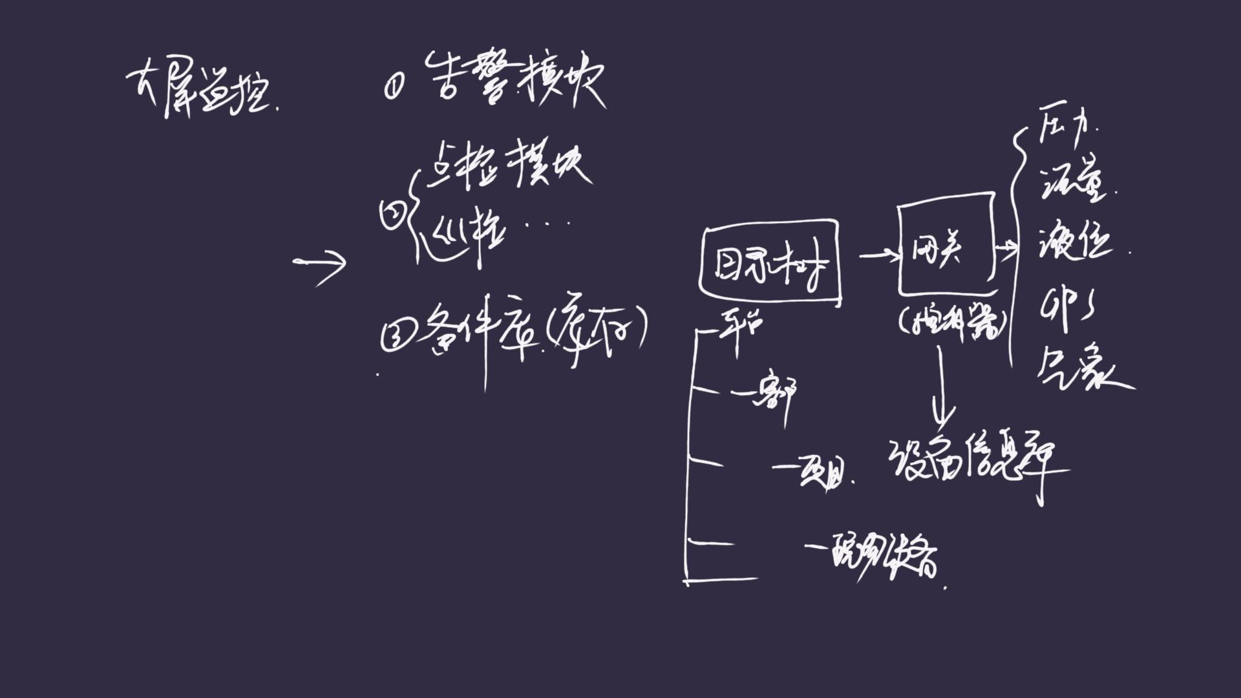

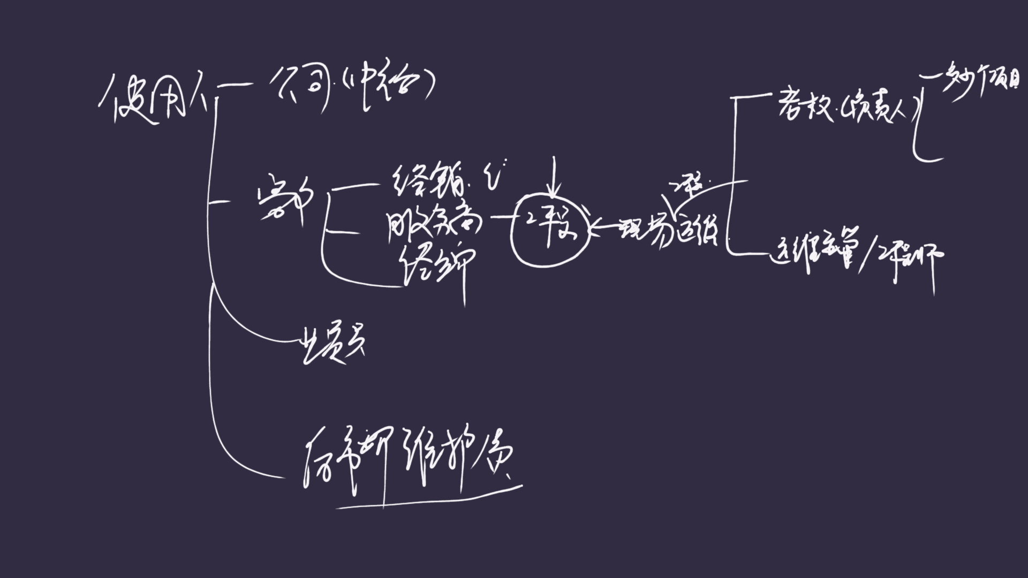

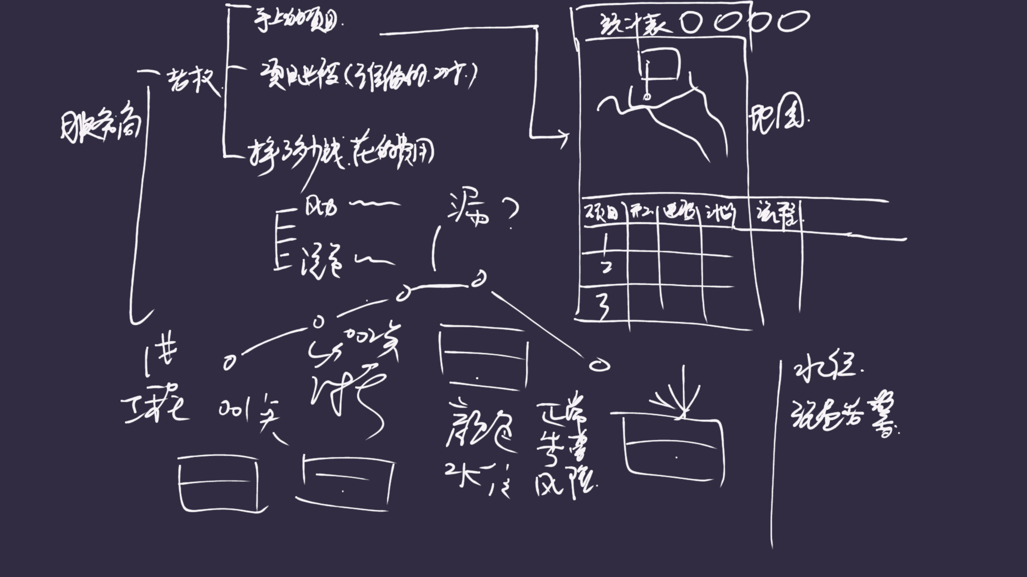

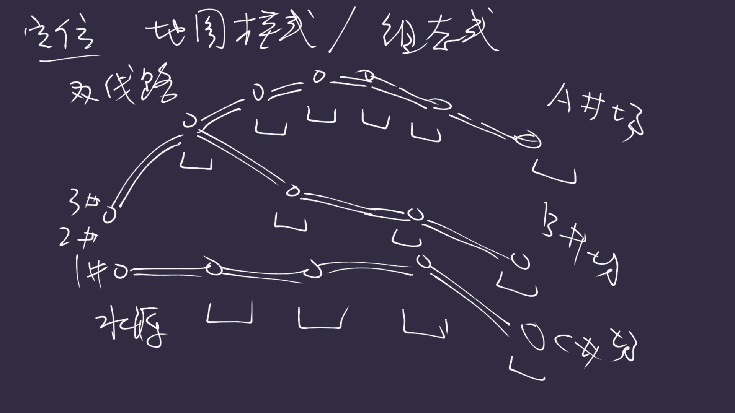

系统原型图-大屏幕 (2)
仪表板 |  |  | 智慧供水运营系统 |  |  |  |  |  |  |  |  |  |  |  |  |  |  | 当前时间 | 2025-03-23

 | 总流量 |  | 当月流量 |  | 当季流量 |  | 当年流量 |  |  |  |  |  |  |  |  |  |  |  |  |  |  |  | 项目总览
 | 5 |  | 5 |  | 5 |  | 5 |  |  |  |  |  |  |  |  |  |  |  |  |  |  |  | 管线号 | 管线名称 | 管道口径 | 线路总长(KM) | 总供水量 | 实时输入流量 | 实时输出流量 | 启用时间 | 运行天数
 |  |  |  |  |  |  |  |  |  |  |  |  |  |  |  |  |  |  |  |  |  |  |  |  |  | 110
 | 总管线数 |  | 运行管线数 |  | 停用管线数
 | 20 |  | 12 |  | 8

 | 管线名称 | 新疆线路1 |  | 泵站名称 |  |  | 状态 | 故障设备 |  | 年份 | 2025年

 | 项目地图

 |  |  |  |  |  |  |  |  |  |  |  |  |  |  |  |  |  |  |  |  |  |  | 不选默认全部，选择自动过滤下一级

去维检
去维检
 | 序号 | 状态 | 任务 | 管线号 | 管线名称 | 管线分号 | 管道口径 | 设备名称 | 设备编码 | 实时输入流量 | 实时输出流量 | 压力 | 流量 | 液位 | 温度 | 气压 | 湿度 | GPS经度 | GPS纬度 | GSM经度 | GSM纬度
 | 1 | 运行中 |  | 1001 | 新疆线路1 | 1001-设备1 | 200 | 设备1 | A1001 | 100 | 98
 | 2 | 运行中 |  | 1001 | 新疆线路1 | 1001-设备2 | 200 | 设备2 | A1002 | 100 | 98 |  |  |  |  |  |  |  |  |  |  |  | 所有项目汇总数量
去维检
 | 3 | 运行中 |  | 1001 | 新疆线路1 | 1001-设备3 | 200 | 设备3 | A1003 | 100 | 98
去维检
 | 4 | 运行中 |  | 1001 | 新疆线路1 | 1001-设备4 | 200 | 设备4 | A1004 | 100 | 98
去维检
 | 5 | 运行中 |  | 1001 | 新疆线路1 | 1001-设备5 | 200 | 设备5 | A1005 | 100 | 98 |  |  |  |  |  |  |  |  |  |  |  | 个人项目汇总数量，按登录用户隔离
去维检
 | 6 | 运行中 |  | 1001 | 新疆线路1 | 1002-设备1 | 200 | 设备6 | A1006 | 100 | 98
去维检
 | 7 | 运行中 |  | 1001 | 新疆线路1 | 1002-设备2 | 200 | 设备7 | A1007 | 100 | 98
去维检
 | 8 | 运行中 |  | 1001 | 新疆线路1 | 1002-设备3 | 200 | 设备8 | A1008 | 100 | 98 |  |  |  |  |  |  |  |  |  |  | 不选项目默认全部，选择按项目+线路过滤
去维检
 | 9 | 运行中 |  | 1001 | 新疆线路1 | 1002-设备4 | 200 | 设备9 | A1009 | 100 | 98
去维检
 | 10 | 运行中 |  | 1001 | 新疆线路1 | 1002-设备5 | 200 | 设备10 | A1010 | 100 | 98

 |  | 运行中
 |  | 检修中
 |  | 故障设备
 |  | 暂停设备

 |  |  |  |  |  |  |  |  |  |  |  |  |  |  |  |  |  |  |  |  |  |  | 排版布局
 |  |  |  |  |  |  |  |  |  |  |  |  |  |  |  |  |  |  |  |  |  |  | 线路地图
 |  |  |  |  |  |  |  |  |  |  |  |  |  |  |  |  |  |  |  |  |  |  | 实时数据
 |  |  |  |  |  |  |  |  |  |  |  |  |  |  |  |  |  |  |  |  |  |  | 设备列表（含查询）
 |  |  |  |  |  |  |  |  |  |  |  |  |  |  |  |  |  |  |  |  |  |  | 历史数据（含查询）

 |  |  |  |  |  |  |  |  |  |  |  |  |  |  |  |  |  |  |  |  |  |  | 在线统计
 |  |  |  |  |  |  |  |  |  |  |  |  |  |  |  |  |  |  |  |  |  |  | 告警统计
 |  |  |  |  |  |  |  |  |  |  |  |  |  |  |  |  |  |  |  |  |  |  | 告警信息
 |  |  |  |  |  |  |  |  |  |  |  |  |  |  |  |  |  |  |  |  |  |  | 余量监控
 |  |  |  |  |  |  |  |  |  |  |  |  |  |  |  |  |  |  |  |  |  |  | 动态更新
 | 总设备数 |  | 运行中设备 |  | 检修中设备 |  | 故障设备数
 | 1000 |  | 980 |  | 10 |  | 5

 |  |  |  |  |  |  |  |  |  |  |  |  |  |  |  |  |  |  |  |  |  |  | 压力
 |  |  |  |  |  |  |  |  |  |  |  |  |  |  |  |  |  |  |  |  |  |  | 流量
 |  |  |  |  |  |  |  |  |  |  |  |  |  |  |  |  |  |  |  |  |  |  | 液位
 |  |  |  |  |  |  |  |  |  |  |  |  |  |  |  |  |  |  |  |  |  |  | 温度
 |  |  |  |  |  |  |  |  |  |  |  |  |  |  |  |  |  |  |  |  |  |  | 气压
 |  |  |  |  |  |  |  |  |  |  |  |  |  |  |  |  |  |  |  |  |  |  | 湿度
 |  |  |  |  |  |  |  |  |  |  |  |  |  |  |  |  |  |  |  |  |  |  | 卫星
 |  |  |  |  |  |  |  |  |  |  |  |  |  |  |  |  |  |  |  |  |  |  | GPS经度
 |  |  |  |  |  |  |  |  |  |  |  |  |  |  |  |  |  |  |  |  |  |  | GPS纬度
 |  |  |  |  |  |  |  |  |  |  |  |  |  |  |  |  |  |  |  |  |  |  | GSM经度
 |  |  |  |  |  |  |  |  |  |  |  |  |  |  |  |  |  |  |  |  |  |  | GSM纬度

数据可视化-固定大屏
